1
序号 | 书名 | 丛书名 | 版次 | CIP4 | 营销分类 | 营销分类号 | 中图分类号 | ISBN | 价格 | 出版地 | 出版社 | 作者 | 译者/编者 | 尺寸 | 开本 | 页数 | 装帧 | 出版日期 | 内容提要 | 首印数量 | 图书卖点 | 封面 | 报订数
1 | 中古中国的都市与社会--南开中古社会史工作坊系列文集之一 |  | 1 | K240.7-53 | 中国史 | 1003 | K240.7-53 | 978-7-5475-1617-1/K.308 | 72.00 | 上海 | 中西 | 夏炎 主编 |  | 23.9cm | 16开 | 314 | 平装 | 2019-09-01 | 本书是南开大学中古社会史工作坊系列文集的第一辑，主要围绕中古时期中国的都市生活、城市规划、社会文化进行专题讨论，收入中、日相关学者如张学锋、妹尾达彦等专家的研究约10篇，从考古、历史等不同专业出发，揭示了魏晋南北朝隋唐时期都市社会的不同面相。 | 1173 | 广告语：探讨中古中国城市史视野下的“空间范围”与“人的活动” ★汇集多位学者的都城史最新研究成果 ★发掘都城史研究的新可能性 ★探讨城市空间下社会与人的存在 | 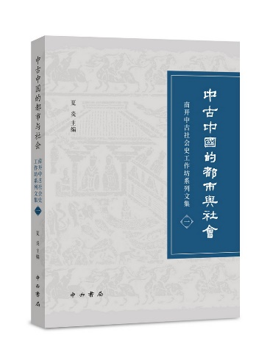
2 | 东亚千字文萃编(全三册) |  | 1 | H1 | 语言文字理论 | 1201 | H1 | 978-7-5326-5388-1/H.693 | 1,680.00 | 上海 | 辞书 | 王平 |  | 28.5cm | 16开 | 2096 | 精装 | 2019-08-01 | 《千字文》是东亚汉字文化圈最具代表性的汉字入门书。它借鉴中国古代千字文之编纂形式，结合自己国家的历史、宗教、文化、伦理、自然、地理、风俗、国情等内容编纂成的各国汉字千字文，不仅为我们研究汉字跨域跨语的传播历史和使用层次提供了丰富的语言学资料，也为我们研究东亚汉字文化圈汉字教育历史提供了重要的依据。本书将选取日本、韩国具有代表性的《千字文》各40种，汇编成册。从中可以看出汉字在传播中不同地域的不同变化，非常有代表性。《千字文》是东亚汉字文化圈最具代表性的汉字入门书。它借鉴中国古代千字文之编纂形式，结合自己国家的历史、宗教、文化、伦理、自然、地理、风俗、国情等内容编纂成的各国汉字千字文，不仅为我们研 | 276 | 广告语：汉语发展传播史研究的他山之石 汉字传播到东亚的日本、韩国,它所承载的中国文化尤其是儒家文化也为这些国家和民族所吸纳,并成为其民族精神的部分乃至主体。《千字文》作为其中的载体之一，保留了十分珍贵的文字资料，从中亦可窥得东亚各国历史、宗教、文化、伦理、自然、地理、风俗等各方面的发展情况。 | 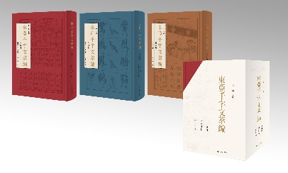
3 | 松江故事 |  | 1 | I247.81 | 报告文学 | 160305 | I247.81 | 978-7-5326-5379-9/I.440 | 58.00 | 上海 | 辞书 | 上海市松江区地方志办公室编、欧粤著 |  | 21.0cm | 32开 | 360 | 平装 | 2019-08-29 | 本书内容为作者精选的松江故事集，分为凡人凡事、市井俚曲、闲话商贸、逸闻旧事、松江人吃喝那些事等栏目。语言质朴，人物生动，情节有趣，细节感人。书中有高吟明日歌的另类状元钱福，有身世浮沉的杨家婆婆，有满怀希望却屡遭生活磨难的采法和阿宝……林林总总，栩栩如生。故事资料来源多样，有据可查，有的来自于旧志古籍和档案文献；有的来源于对熟悉松江历史掌故的知情人的采访；有的则是作者本人的亲历、亲见、亲闻。其收入的文章曾发表于各类报刊杂志，风格各异。 | 209 | 广告语：本书既属作者修订《松江县志》所遗，又掺杂了作者几十年人生见闻，包罗万象，道尽真谛。 【编辑推荐】：本书作者欧粤先生大半生的时间都在读旧志古籍，收史志资料，编地方史志。编史修志之余，留下一些零头碎脑边角料，作者便将它们缝合起来，拼成一件百衲衣，是为《松江故事》。本书既属作者修订《松江县志》所遗，又掺杂了作者几十年人生见闻，包罗万象，道尽真谛。 | 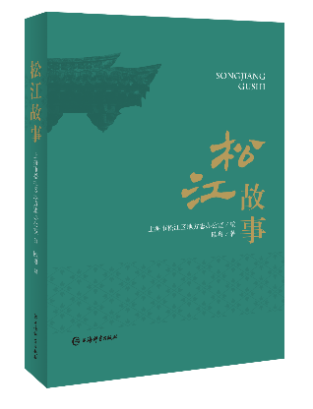
4 | 戴敦邦画说红楼梦·大观奇缘(锦盒一函三册) |  | 1 | J222.7 | 绘画 | 1704 | J222.7 | 978-7-5326-5337-9/J.761 | 948.00 | 上海 | 辞书 | 戴敦邦、戴红儒 |  | 32.5cm | 8开 | 350 | 特精 | 2019-08-01 | 本书是《戴敦邦画说中国古典小说名著》系列之一，收录以古典名著《红楼梦》人物与情节为题材所创作的彩色中国人物画二百余幅，其中绝大多数作品为近年新绘，是作者戴敦邦先生在《红楼梦》人物画领域的又一力作，也是他“讲好中国故事”的最新画卷。作品以生动的笔触鲜明地再现了原著中的经典情节，展现宝玉与黛玉木石前盟的悲剧故事以及大观园女儿的爱恨悲喜，重绘“千红一哭，万艳同悲”的红楼群芳谱。本书为宣纸彩印，锦盒精装，一函三册，具有收藏价值。 | 1540 | 广告语：笔墨红楼缘 诗心绘大观 【编辑推荐】：（一） 绝大部分画稿为戴敦邦先生新绘；（二）将《红楼梦》中人物判词、诗词歌赋、酒令谜语等入画，为同类画册中稀见；（三）部分大幅画作以“蝴蝶装”形式呈现，带给读者新的阅读体验。 | 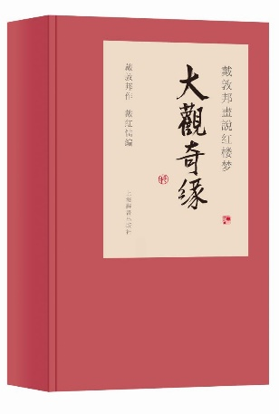
5 | 上海市测绘院藏近代上海地图文化价值研究(图溯上海) |  | 1 | K992.65 | 地图 | 1008 | K992.65 | 978-7-5326-5367-6/K.1124 | 880.00 | 上海 | 辞书 | 顾建祥,安介生 |  | 28.5cm | 大12开 | 272 | 精装 | 2019-08-01 | 《上海市测绘院库藏近代上海地图》总共收录了60余幅地图，绘制时间为1875年至1948年。既有全图又有专题图，包括松江府厅县全图、近代上海市总图、各区县图、上海近代租界系列地图、地形图、道路系统图、干河干路简图、水路测勘图、各区平均地价图、区域变迁图、建设计划图等。这些地图具有较高的价值，值得研究和收藏。每图均有详细的解题式介绍，是复旦大学历史地理研究中心“上海市测绘院库藏近代上海地图文化价值评估研究”结项结果。 | 427 | 广告语：纸上寻踪，图溯上海，百幅地图追忆上海百年 【编辑推荐】：《图溯上海·上海市测绘院藏近代上海地图文化价值研究》收录了上海市测绘院珍藏的近百幅近代上海地图，包括松江府图、上海市图、各县区图、租界图、专题图等。通过这些地图，读者可以直观了解近代上海的自然环境、区划变迁、城市建设、城厢租界等多方面的情况，从而更全面地认知上海城市发展的曲折历程。
6 | 靳以日记书信集 |  | 1 | K825.6 | 人物传记 | 1004 | K825.6 | 978-7-5326-5372-0/K.1125 | 398.00 | 上海 | 辞书 | 靳以、上海鲁迅纪念馆、章洁思 |  | 25.8cm | 16开 | 520 | 精装 | 2019-08-28 | 靳以，是一位对中国现代文学乃至当代文学有着双重贡献的著名作家和编辑家。《靳以日记书信集》是靳以先生的女儿章洁思自2005年起长达十数年的收集整理而成。全书分为三辑。第一辑“日记”由靳以先生的五部分访问日记组成。为呈现日记原迹，将完整影印。第二辑“书信”是靳以先生写给友人的159封信件。这些日记书信是一份时代的记录，也是那个时代知识分子的写照。第三辑“序与跋”为靳以先生历年著作中的序跋及所编刊物的“编者的话”。书后编有附录，主要有图文版“靳以年谱”等。《靳以日记书信集》的首次结集出版，将使广大文艺工作者有机会再次领略老一辈文学家“不忘初心”的创作经历，亦是纪念靳以先生110周年诞辰。 在中国文坛，自鲁迅先生以来，同时以著名作家与著名编辑家的双重身份著称于世的并不多，而靳以就是其中之一。靳以是鲁迅先生的扶柩人之一，也是巴金、曹禺的好友。 【日记：原迹完整影印】 新中国成立后，靳以以极大的热情拥抱新生的人民共和国。他出席第一届全国文代会、全国英雄模范大会，随作协代表团深入革命老区、各地的建设工程采风和到朝鲜慰问、到苏联访问。靳以外出时总是在上装口袋里放一叠64开的活页纸，装在裁成一半的信封里，随走随记。 “十三五”国家重点图书出版规划项目《靳以日记书信集》里的这些靳以的未刊日记系首次整理面世，时间跨度从1952年秋“赴朝”起，到1957年1月“访苏”止。为呈现日记原迹，此次上海辞书出版社将200多面靳以日记原迹全部影印。在每一部分日记后面，还附上若干靳以当年访问归来出版集子的选篇，让人们透过日记和文学的文字，看到靳以纯正的品格。 【书信：靳以的朋友圈】 章洁思先生迄今搜集了靳以先生158封半的书信，其中有多年前从上海图书馆一封一封抄录下来的。靳以交友广阔，他的朋友圈里不仅有当时的文学青年，如丁玲、巴金、刘白羽、沙汀、茅盾、柯灵等，也有靳以在复旦大学的学生陈根棣、中医名家王任之（即英子）、访苏期间的翻译柯爱华，还有在长春汽车厂体验生活时结识的宣传干部赵鹏万、刘允章夫妇，等等。这些书信是一份时代的记录，也是那个时代知识分子的写照。 靳以与张充和是30年代的故交。靳以在1949年北平和平解放后致信远在美国的张充和，劝她回来，信中说“这个大场面你不来看也是可惜的。当初我就以为你的决定是失策，可是没有能说，也不好说”。短短的一百多个字，靳以写了三次“回来”。这是靳以与张充和的最后一封通信。 《靳以日记书信集》的编辑出版是一份时代的记录，并为上海这座城市的文化史增添了一份弥足珍贵的史料。上海辞书出版社、上海鲁迅纪念馆携手完整影印靳以日记，也是对靳以先生诞辰110周年、辞世60周年的最好纪念。 | 878 | 广告语：“十三五”国家重点图书出版规划项目——《靳以日记书信集》首次整理出版，阅读《收获》杂志创办人的初心！ 【编辑推荐】：靳以先生的名字，也许现在有不少读者感到陌生。虽然他离开我们已经半个多世纪了，但他是一位不可忘却的重要作家；虽然他不幸只活了五十周岁，但他的文学生涯长达三十多年，给我们留下了大量的优秀作品，在中国现当代文学发展史中占有重要地位。 “十三五”国家重点图书出版规划项目《靳以日记书信集》，由靳以先生的长女章洁思先生自2005年起长达十数年的收集整理而成。全书分为三辑。第一辑“日记”由“赴朝日记”“佛子岭日记”“入川日记”“东北旅行日记”“访苏日记”等5部分构成。第二辑“书信”是靳以写给友人的158封半书信。第三辑“序跋”则包括靳以历年著作中的序跋及所编刊物的“编者的话”。附录为“靳以年谱”及相关文章等。 | 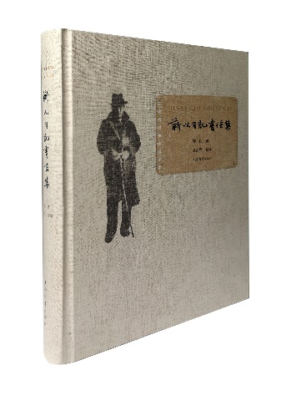
7 | 张元济研究文集·续编 |  | 1 | K825.42-53 | 近现代史 | 1003 | K825.42-53 | 978-7-5326-5378-2/K.1127 | 78.00 | 上海 | 辞书 | 张人凤 |  | 22.5cm | 16开 | 387 | 平装 | 2019-08-01 | 本书作者张人凤系中国近现代出版事业奠基人张元济之孙，长期从事中国近代出版史研究，成果集中于商务印书馆馆史、张元济的生平和事业，著译编有多种作品。本书为2007年7月由上海辞书出版社出版的《张元济研究文集》的续编，收录作者研究张元济先生的文章30余篇，就张元济的出版活动、著作版本、人际交往、思想观点等挖掘新史料，展开论述。今年正值张元济先生去世60周年、出席新政协70周年，本书的出版具有重要的纪念意义。 | 229 | 广告语：纪念张元济逝世60周年，张元济嫡孙张人凤研究成果的再一次汇集，呈现张元济的不凡生平与辉煌事业！ 自2007年出版《张元济研究文集》之后，作者张人凤老师笔耕不辍，继续在张元济研究、出版史研究、商务印书馆史研究等研究领域耕耘，发表了一系列文章，其中有专业的学术论文，有史料考订，有回忆文章，有序跋文章……作者将这些文章汇为续编，为张元济研究再添新成果。读者从中可以了解到作者近十二年来的研究成果，了解张元济的不凡生平与辉煌事业。2019年正值张元济逝世60周年，出版这部续编也是对这位出版巨擘的纪念。 | 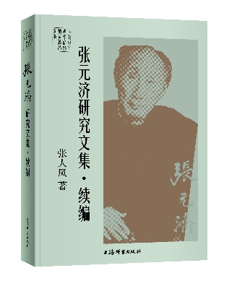
8 | 缀云集 |  | 1 | I267.7 | 古代散文 | 1602 | I267.7 | 978-7-5326-5371-3/I.438 | 58.00 | 上海 | 辞书 | 施诗颐 |  | 19.6cm | 32开 | 256 | 平装 | 2019-09-01 | 《缀云集》意取青天之片云，缀而成锦。云之所至，文之所及也。本书以文言小品形式写就，以一个在读文学青年的独特视角观察和体验中外各地，人文和文采兼具。收录短文近百篇，写沪上生活，作者用细腻的眼光记述四时景物变迁，表述同龄人的烦恼与身边人的喜怒哀乐；写名城姑苏，作者对建筑与造景艺术的了解使文字变得生动而值得玩味；写成都，则以漫长的入蜀之路起笔，一路上的所见所感反映了时人对社会发展的思考与欣喜；写三星堆遗迹，作者运用了古代文学中赋的体裁，将三星堆的辉煌历史与遗留后世的无价珍宝摹形尽象，湮没的文明在充满抒情的文字下跃然纸上。除了国内的城市山川，作者的海外纪游也充满了一个新生代对历史与人文的关照。本书从内容到形式都体现出对传统文化的敬意，在古诗文复兴的当下对年轻一代的引导有其积极的意义。 | 400 | 《缀云集》意取青天之片云，缀而成锦。云之所至，文之所及也。本书以文言小品形式写就，以一个在读文学青年的独特视角观察和体验中外各地，人文和文采兼具。收录短文近百篇，写沪上生活，作者用细腻的眼光记述四时景物变迁，表述同龄人的烦恼与身边人的喜怒哀乐；写名城姑苏，作者对建筑与造景艺术的了解使文字变得生动而值得玩味；写成都，则以漫长的入蜀之路起笔，一路上的所见所感反映了时人对社会发展的思考与欣喜；写三星堆遗迹，作者运用了古代文学中赋的体裁，将三星堆的辉煌历史与遗留后世的无价珍宝摹形尽象，湮没的文明在充满抒情的文字下跃然纸上。除了国内的城市山川，作者的海外纪游也充满了一个新生代对历史与人文的关照。 | 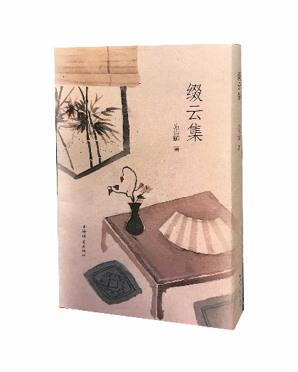
9 | 安徽大学藏战国竹简（一） |  | 1 | K877.5 | 文物考古 | 1005 | K877.5 | 978-7-5475-1543-3/K.305 | 1,080.00 | 上海 | 中西 | 安徽大学汉字发展与应用研究中心 编 |  | 37.0cm | 8开 | 352 | 精装 | 2019-09-01 | 本书收录安徽大学藏战国竹简110余枚，包括竹简的原大图版、放大图版、释文考释、字形表等，其内容为《诗经》佚籍。 | 1581 | 2015年1月，安徽大学抢救入藏了一批战国竹简，保存状况总体良好。经北京大学加速器质谱实验室的碳14检测，竹简年代约在公元前400年至公元前350年之间，属战国早中期。据整理统计，竹简共有编号1167个，预计全部缀合后完整简在1000枚左右。竹简形制不一，简长21.8～48.5厘米，简宽0.4～0.8厘米不等。简背信息比较丰富，有的留有划痕或墨痕，有的还有编号或一些其他文字。竹简出于不同抄手，书体呈典型的楚文字风格，字迹比较清晰。这批竹简全部是书籍类文献，包括《诗经》、孔子语录和儒家著作、楚史、楚辞佚篇以及相术等，涉及经学、史学、哲学、文学和语言文字学等不同学科，是继郭店简、上博简和清华简之后，战国竹书文献的又一重要发现。 其中简本《诗经》是目前发现时代最早、数量最多、保存最好的《诗经》抄本，对经学史、文学史、语言学的研究具有重要价值。 | 